planilla
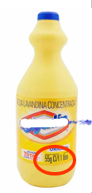
 | Departamentos "Seguridad del Bombero" y
 | "Materiales Peligrosos" de ANB

 | Cálculo de solución de Hipoclorito de Sodio

- | Cargar los datos en los campos color verdes
- | Leer resultados en las celdas con letras color rojo

- | La etiqueta de la botella de lavandina dice | 50 | grs Cl/Litro

- | Quiero preparar una cantidad de | 2 | Litros

- | Deseo obtener una solución de | 0.1 | % de hipoclorito de sodio

- | Cantidad de lavandina a emplear | 40 | ml o | 0.0 | en litros

- | Cantidad de agua a emplear | 1960 | ml o | 2.0 | en litros

